이더넷 멀티링크 셋팅방법
*GP4000시리즈 이더넷 멀티링크 셋팅 방법*
1)Master GP , Slave GP 각 제품마다 IP어드레스 설정한다.
터치 모서리 2군데를 번갈아가며 누른 후 OFFLINE 클릭-->Main Uint Setting 클릭 --> EtherNet 설정
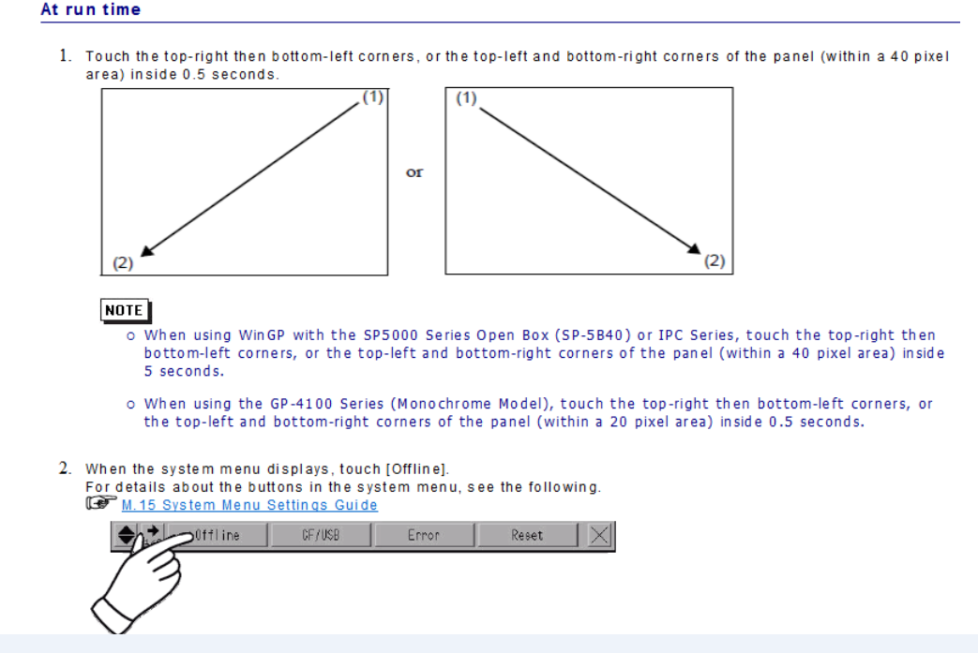

Master IP : 192. 168 . 1 . 120
Slave IP : 192. 168. 1 . 100
이 외의 번호로 입력해도 상관 없으나 각각의 IP어드레스는 반드시 다르게 설정한다.
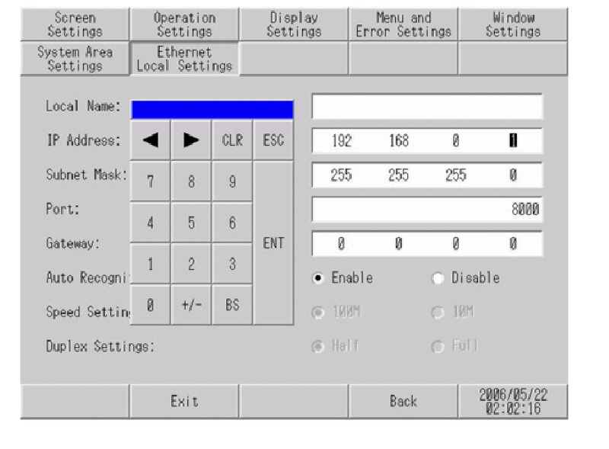

2) Master GP 프로젝트를 생성한다
PLC 통신설정 및 작화 후 아래의 본체설정에서[이더넷 멀티링크] 체크 후 전송한다.

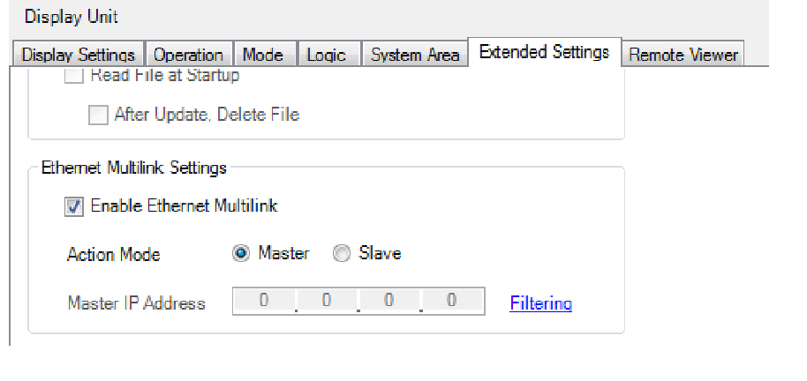

3) Slave GP 프로젝트를 생성한다.
PLC 설정은 하지않으며 , 아래와 같이[이더넷 멀티링크] 체크 후 'Slave'모드로 설정한 뒤 Master GP의 IP어드레스(노란색박스)를 입력 후 전송한다.
Slave 모드 변경시 Warning이 나타나면 [Remote Viewer] 설정을 해제(빨간색박스)하고 다시 시도한다.

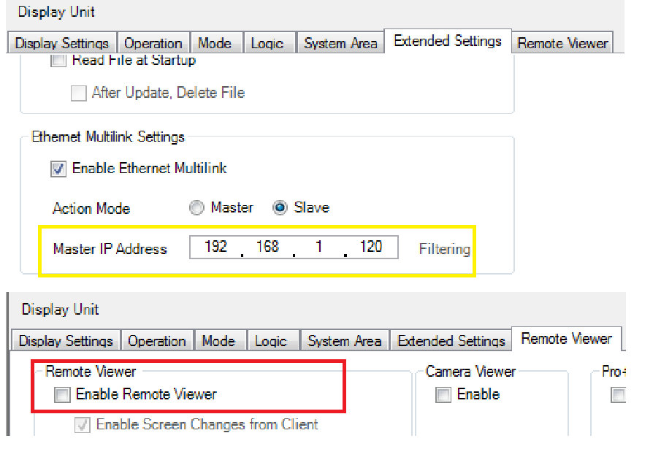

상기 조건을 만족하게 되면 Master GP , Slave GP간의 이더넷 멀티링크 통신이 가능해진다.
(단 , 슬레이브 GP는 마스터 GP와 통신을 하며 , 마스터 GP는 PLC와 통신을 하게된다.)

LOCK , Slave 작화추가 방법
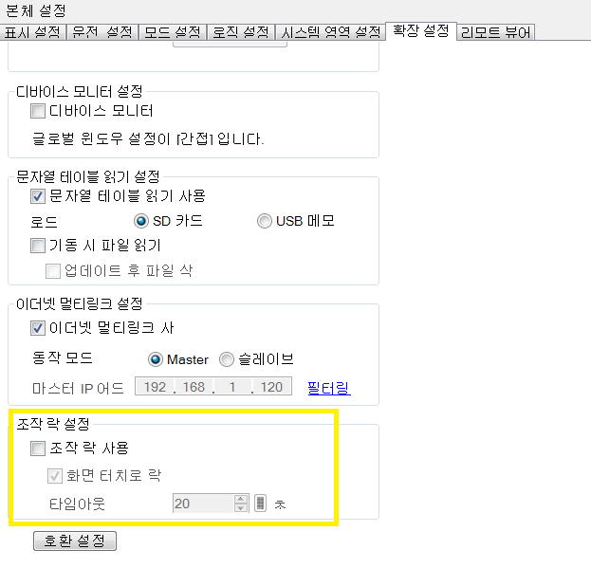
1) 아래 그림과 같이 접속기기 반영을 해제해 주셔야 Master GP , Slave GP 간에 서로다른
프로젝트가 적용되어 Slave GP 터치에 작화 추가가 가능합니다.
(체크일시 같은 프로젝트로 진행되면서 Master GP , Slave GP 시리즈 통신할 때 한쪽터치에서 조작시 같이 작화화면이 움직이며 , 추가가 안됩니다.)
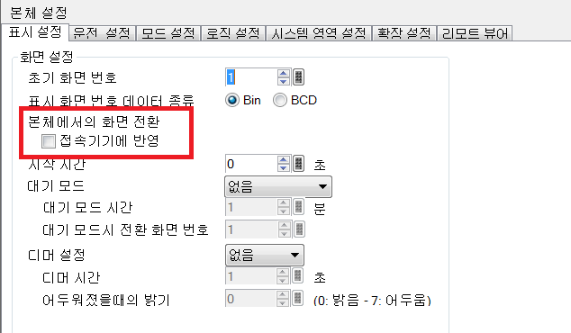

2) Master GP 또는 Slave GP 둘중 하나에서 조작시 다른 한쪽에서 동시적으로 조작하게되면 안전상 문제가 있어
통신 터치 조작중에 한쪽 터치는 LOCK 설정 방법은 아래 사진과 같습니다.
(Slave 클릭시에 조작락 설정은 안되며 , 꼭 Master 설정 후 조작락 설정이 가능합니다)
(타임 아웃은 락이 풀리는 시간을 의미합니다.)

